Nosework

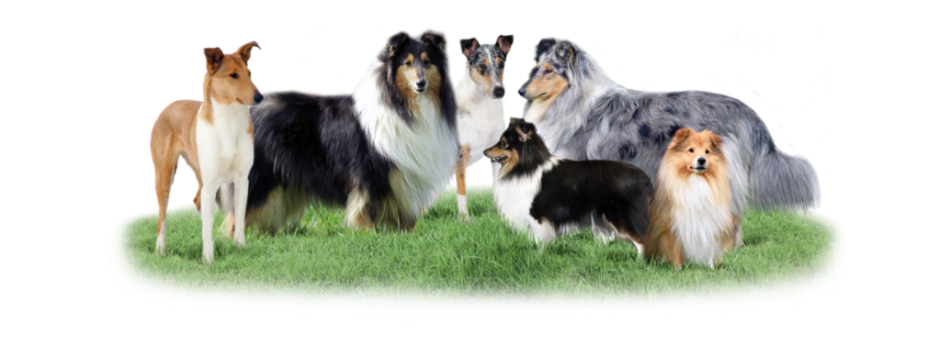
Moravskoslezský klub chovatelů collií a sheltií, z.s.
Top sportovní pes roku |  |  |  | 2023 | kolie dlouhosrstá | kolie krátkosrstá | šeltie | nevybráno
 |  |  | VTZ | 10 | zkouška | 0 | Umístění | Body |  |  |  | vstupní zkouška
Kategorie: | Nosework |  | NW - Z | 20 | MR plemene/Cup | 30 | 1 | 15 |  |  |  | I interier
Jméno psa: |  |  | NW - B | 20 | MR všech plemen | 40 | 2 | 10 |  |  |  | E exterier
Plemeno: | nevybráno |  | NW - 1 | 30 | MS/ME | 50 | 3 | 5 |  |  |  | C contejner
Číslo zápisu: |  |  | NW - 2 | 40 | závod | 0 |  |  |  |  |  | V vehicle
Majitel psa: |  |  | NW - 3 | 50 | nevybráno | 0 |  |  |  |  |  | N nature
Telefon: |  |  | NW - 4 | 60 |  |  |  |  |  |  |  | U urban
E-mail: |  |  | bez rozdílu obtížnosti | 0 | Členské číslo: |  |  |  |  |  |  | D discrimination
 |  |  | nevybráno | 0 |  |  |  |  |  |  |  | W water
Datum | Místo zkoušky/závodu | Zkouška/závod | Obtížnost zkoušky / závodu | zaměření | Body za zkoušku | Body za obtížnost | pořadí | počet starujících | bonus za pořadí | Konečný počet bodů |  | ostatní
 |  | nevybráno | nevybráno | nevybráno | 0 | 0 |  |  | 0 | 0 | 0 | nevybráno
 |  | nevybráno | nevybráno | nevybráno | 0 | 0 |  |  | 0 | 0 | 0
 |  | nevybráno | nevybráno | nevybráno | 0 | 0 |  |  | 0 | 0 | 0
 |  | nevybráno | nevybráno | nevybráno | 0 | 0 |  |  | 0 | 0 | 0
 |  | nevybráno | nevybráno | nevybráno | 0 | 0 |  |  | 0 | 0 | 0
 |  | nevybráno | nevybráno | nevybráno | 0 | 0 |  |  | 0 | 0 | 0
 |  | nevybráno | nevybráno | nevybráno | 0 | 0 |  |  | 0 | 0 | 0
 |  | nevybráno | nevybráno | nevybráno | 0 | 0 |  |  | 0 | 0 | 0
 |  | nevybráno | nevybráno | nevybráno | 0 | 0 |  |  | 0 | 0 | 0
 |  | nevybráno | nevybráno | nevybráno | 0 | 0 |  |  | 0 | 0 | 0
 |  | nevybráno | nevybráno | nevybráno | 0 | 0 |  |  | 0 | 0 | 0
Počet bodů celkem: |  |  |  |  |  |  |  |  |  | 0
N Á P O V Ě D A

 | vyplň |  | v případě výběru ZKOUŠKA nevyplňuj POŘADÍ a POČET STARUJÍCHÍCH
 | vyber možnost z nabídky
 | nevyplňuj, vyplní se automaticky |  | nezapomeň, že všechny uvedené události musí být doložitelné, výkonnostní knížkou,
 | nevyplňuj, vyplní se automaticky |  | protokolem o zkoušce, popř. výsledkovou listinou

